Pannello
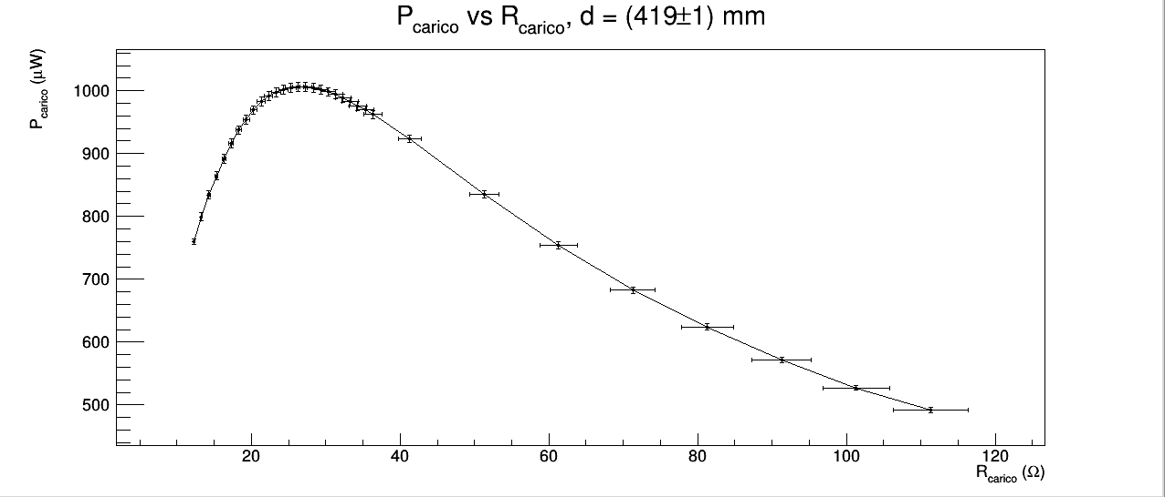
CONSIGLIAMO DI APRIRE IL FILE CON EXCEL PER VISUALIZZARE CORRETTAMENTE L'IMPAGINAZIONE COME INTESA DAGLI AUTORI

GRUPPO D7
COSTA, DI PAOLA, DUI
ESPERIMENTO 8
PANNELLO SOLARE

RENDIMENTO DI UNA CELLA FOTOVOLTAICA

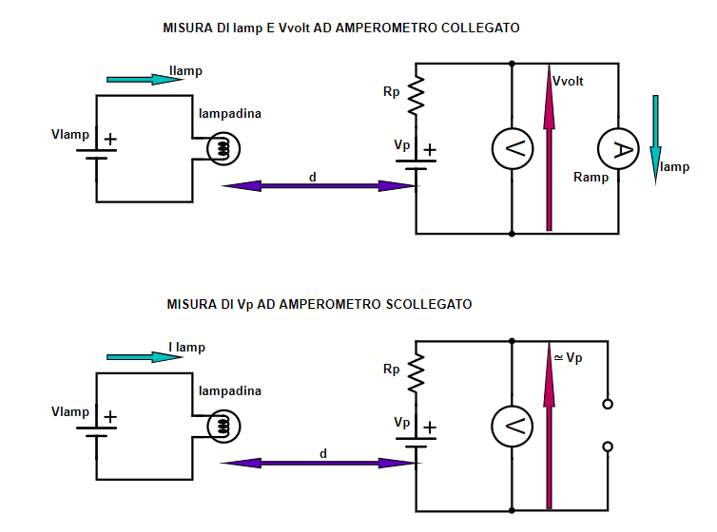
 |  |  |  |  |  |  |  |  |  |  |  | Ilamp (A) | σIlamp (A) | Vlamp (V) | σVlamp (V) | Plamp (W) | σPlamp (W)
 |  |  |  |  |  |  |  |  |  |  |  | generatore di tensione DC | errore di sensibilità del generatore di tensione DC sulla corrente | generatore di tensione DC | errore di sensibilità del generatore DC | Ilamp · Vlamp | errore propagato
 |  |  |  |  |  |  |  |  |  |  |  | 4.5 | 0.1 | 12.0 | 0.1 | 53.4 | 0.7
Le grandezze in figura sono da intendersi con apice 'd' nel caso di misure con luce diretta e con apice 'f' nel caso della misura del fondo (vedi tabella dei dati).

d₁ è la distanza tra filamento della lampadina e inizio della rotaia su cui scorre il carrello solidale al pannello e al calibro digitale.
d₂ è la distanza tra l'inizio della rotaia e l'inizio del carrello in un qualunque momento della presa dati; d₂ è quindi anche pari alla distanza tra la posizione del pannello quando il carrello è all'inizio della rotaia e la posizione del pannello in un qualunque altro momento della presa dati.
r è il diametro della zona sensibile del pannello solare e è pari (59.65±0.05) mm, misurato con il calibro. l'errore è quello di sensibilità del calibro.
misure con luce diretta | d1 (mm) | σd1 (mm) | d2 (mm) | σd2 (mm) | d (mm) | σd (mm) | Iampd (mA) | σIampd (mA) | Vvoltd (mV) | σVvoltd (mV) | Rampd (Ω) | σRampd (Ω) | Vpd(mV) | σVpd (mV) | Rpd (Ω) | σRpd (Ω) | Iccd (mA) | σIccd (mA) | Ppannellod (W) | σPpannellod (W)
 | righello | errore di sensibilità del righello | calibro digitale montato sul carrello | errore di sensibilità del calibro digitale | d1 + d2 | errore propagato | Amprobe 37XR-A | datasheet dell'Amprobe 37XR-A | Amprobe 37XR-A | datasheet dell'Amprobe 37XR-A | Vvolt / Iamp | errore propagato | Amprobe 37XR-A | datasheet dell'Amprobe 37XR-A | Vp / Iamp - Ramp | errore propagato | Vp / Rp | errore propagato | Vp · Icc / 106 | errore propagato
 | 99 | 1 | 0.00 | 0.05 | 99 | 1 | 34.4 | 0.2 | 390.5 | 0.9 | 11.36 | 0.08 | 438.7 | 0.9 | 1.4 | 0.1 | 310 | 30 | 0.14 | 0.01
 | 99 | 1 | 50.00 | 0.05 | 149 | 1 | 28.9 | 0.2 | 327.5 | 0.8 | 11.33 | 0.08 | 397.0 | 0.9 | 2.4 | 0.1 | 165 | 9 | 0.066 | 0.003
 | 99 | 1 | 80.03 | 0.05 | 179.0299988 | 1 | 24.9 | 0.2 | 282.1 | 0.8 | 11.32 | 0.09 | 368.7 | 0.9 | 3.5 | 0.1 | 106 | 4 | 0.039 | 0.002
 | 99 | 1 | 110.00 | 0.05 | 209 | 1 | 21.5 | 0.2 | 243.8 | 0.7 | 11.32 | 0.09 | 347.8 | 0.8 | 4.8 | 0.2 | 72 | 2 | 0.025 | 0.001
 | 99 | 1 | 140.00 | 0.05 | 239 | 1 | 18.6 | 0.1 | 210.4 | 0.7 | 11.31 | 0.09 | 331.5 | 0.8 | 6.5 | 0.2 | 51 | 1 | 0.0169 | 0.0005
 | 99 | 1 | 170.00 | 0.05 | 269 | 1 | 16.0 | 0.1 | 181.3 | 0.7 | 11.3 | 0.1 | 317.6 | 0.8 | 8.5 | 0.2 | 37.4 | 0.9 | 0.0119 | 0.0003
 | 99 | 1 | 200.00 | 0.05 | 299 | 1 | 13.6 | 0.1 | 154.7 | 0.7 | 11.3 | 0.1 | 301.5 | 0.8 | 10.8 | 0.2 | 28.0 | 0.6 | 0.0085 | 0.0002
 | 99 | 1 | 230.00 | 0.05 | 329 | 1 | 11.9 | 0.1 | 134.5 | 0.6 | 11.3 | 0.1 | 290.0 | 0.8 | 13.1 | 0.3 | 22.2 | 0.4 | 0.0064 | 0.0001
 | 99 | 1 | 260.00 | 0.05 | 359 | 1 | 10.4 | 0.1 | 117.5 | 0.6 | 11.3 | 0.1 | 279.0 | 0.8 | 15.6 | 0.3 | 17.9 | 0.4 | 0.0050 | 0.0001
 | 99 | 1 | 290.00 | 0.05 | 389 | 1 | 9.17 | 0.05 | 103.7 | 0.6 | 11.31 | 0.09 | 269.0 | 0.8 | 18.0 | 0.2 | 14.9 | 0.2 | 0.00401 | 0.00005
 | 99 | 1 | 320.00 | 0.05 | 419 | 1 | 8.06 | 0.05 | 91.1 | 0.1 | 11.31 | 0.07 | 259.0 | 0.8 | 20.8 | 0.2 | 12.4 | 0.1 | 0.00322 | 0.00004
 | 99 | 1 | 350.00 | 0.05 | 449 | 1 | 7.15 | 0.04 | 80.8 | 0.1 | 11.30 | 0.07 | 249.5 | 0.7 | 23.6 | 0.2 | 10.6 | 0.1 | 0.00264 | 0.00003
 | 99 | 1 | 380.00 | 0.05 | 479 | 1 | 6.33 | 0.04 | 71.5 | 0.1 | 11.30 | 0.07 | 240.0 | 0.7 | 26.6 | 0.3 | 9.01 | 0.09 | 0.00216 | 0.00002
 | 99 | 1 | 410.00 | 0.05 | 509 | 1 | 5.72 | 0.03 | 64.5 | 0.1 | 11.28 | 0.07 | 232.5 | 0.7 | 29.4 | 0.3 | 7.92 | 0.08 | 0.00184 | 0.00002
misure del fondo | d1 (mm) | σd1 (mm) | d2 (mm) | σd2 (mm) | d (mm) | σd (mm) | Iampf (mA) | σIampf (mA) | Vvoltf (mV) | σVvoltf (mV) | Rampf (Ω) | σRampf (Ω) | Vpf(mV) | σVpf (mV) | Rpf (Ω) | σRpf (Ω) | Iccf (mA) | σIccf (mA) | Ppannellof (W) | σPpannellof (W)
 | righello | errore di sensibilità del righello | calibro digitale montato sul carrello | errore di sensibilità del calibro digitale | d1 + d2 | errore propagato | Amprobe 37XR-A | datasheet dell'Amprobe 37XR-A | Amprobe 37XR-A | datasheet dell'Amprobe 37XR-A | Vvolt / Iamp | errore propagato | Amprobe 37XR-A | datasheet dell'Amprobe 37XR-A | Vp / Iamp - Ramp | errore propagato | Vp / Rp | errore propagato | Vp · Icc / 106 | errore propagato
 | 99 | 1 | 0 | 0.05 | 99 | 1 | 1.7 | 0.01 | 18.00 | 0.07 | 10.8 | 0.1 | 127.0 | 0.6 | 65.3 | 0.7 | 1.95 | 0.02 | 0.000247 | 0.000003
 | 99 | 1 | 50 | 0.05 | 149 | 1 | 1.9 | 0.01 | 21.50 | 0.07 | 11.27 | 0.09 | 149.5 | 0.6 | 67.1 | 0.7 | 2.23 | 0.02 | 0.000333 | 0.000004
 | 99 | 1 | 80.03 | 0.05 | 179.03 | 1 | 2.1 | 0.02 | 23.10 | 0.07 | 11.27 | 0.09 | 150.7 | 0.7 | 62.2 | 0.6 | 2.42 | 0.03 | 0.000365 | 0.000004
 | 99 | 1 | 110 | 0.05 | 209 | 1 | 2.0 | 0.02 | 24.10 | 0.07 | 12.1 | 0.1 | 155.0 | 0.7 | 65.4 | 0.7 | 2.37 | 0.03 | 0.000367 | 0.000004
 | 99 | 1 | 140 | 0.05 | 239 | 1 | 2.2 | 0.02 | 24.60 | 0.07 | 11.26 | 0.09 | 157.8 | 0.7 | 61.0 | 0.6 | 2.59 | 0.03 | 0.000409 | 0.000005
 | 99 | 1 | 170 | 0.05 | 269 | 1 | 2.2 | 0.02 | 24.80 | 0.07 | 11.25 | 0.09 | 160.0 | 0.7 | 61.3 | 0.6 | 2.61 | 0.03 | 0.000418 | 0.000005
 | 99 | 1 | 200 | 0.05 | 299 | 1 | 2.0 | 0.01 | 22.20 | 0.07 | 11.26 | 0.09 | 152.0 | 0.7 | 65.9 | 0.7 | 2.31 | 0.03 | 0.000351 | 0.000004
 | 99 | 1 | 230 | 0.05 | 329 | 1 | 2.0 | 0.01 | 22.20 | 0.07 | 11.26 | 0.09 | 152.8 | 0.7 | 66.2 | 0.7 | 2.31 | 0.03 | 0.000353 | 0.000004
 | 99 | 1 | 260 | 0.05 | 359 | 1 | 1.6 | 0.01 | 18.00 | 0.07 | 11.3 | 0.1 | 138.6 | 0.6 | 75.5 | 0.8 | 1.84 | 0.02 | 0.000255 | 0.000003
 | 99 | 1 | 290 | 0.05 | 389 | 1 | 1.6 | 0.01 | 17.60 | 0.07 | 11.2 | 0.1 | 137.6 | 0.6 | 76.4 | 0.8 | 1.80 | 0.02 | 0.000248 | 0.000003
 | 99 | 1 | 320 | 0.05 | 419 | 1 | 1.4 | 0.01 | 16.20 | 0.07 | 11.2 | 0.1 | 132.5 | 0.6 | 80.7 | 0.9 | 1.64 | 0.02 | 0.000218 | 0.000003
 | 99 | 1 | 350 | 0.05 | 449 | 1 | 1.3 | 0.01 | 14.70 | 0.06 | 11.2 | 0.1 | 125.8 | 0.6 | 85 | 1 | 1.48 | 0.02 | 0.000186 | 0.000003
 | 99 | 1 | 380 | 0.05 | 479 | 1 | 1.1 | 0.01 | 12.30 | 0.06 | 11.3 | 0.1 | 114.7 | 0.6 | 94 | 1 | 1.22 | 0.02 | 0.000140 | 0.000002
 | 99 | 1 | 410 | 0.05 | 509 | 1 | 1.1 | 0.01 | 11.50 | 0.06 | 10.8 | 0.1 | 113.3 | 0.6 | 95 | 1 | 1.19 | 0.02 | 0.000134 | 0.000002
differenza tra misure dirette e fondo | d1 (mm) | σd1 (mm) | d2 (mm) | σd2 (mm) | d (mm) | σd (mm) |  |  |  |  |  |  | ΔVp (mV) | σΔVp (mV) |  |  | ΔIcc (mA) | σΔIcc (mA) | ΔPpannello (W) | σΔPpannello (W)
 | righello | errore di sensibilità del righello | calibro digitale montato sul carrello | errore di sensibilità del calibro digitale | d1 + d2 | errore propagato |  |  |  |  |  |  | Vp con luce diretta - Vp di fondo (mV) | errore propagato |  |  | Icc con luce diretta - Icc del fondo (mA) | errore propagato | Ppannello con luce diretta - Ppannello di fondo (W) | errore propagato
 | 99 | 1 | 0 | 0.05 | 99 | 1 |  |  |  |  |  |  | 312 | 1 |  |  | 300 | 30 | 0.14 | 0.01
 | 99 | 1 | 50 | 0.05 | 149 | 1 |  |  |  |  |  |  | 248 | 1 |  |  | 163 | 9 | 0.065 | 0.003
 | 99 | 1 | 80.03 | 0.05 | 179 | 1 |  |  |  |  |  |  | 218 | 1 |  |  | 104 | 4 | 0.039 | 0.002
 | 99 | 1 | 110 | 0.05 | 209 | 1 |  |  |  |  |  |  | 193 | 1 |  |  | 70 | 2 | 0.0247 | 0.0008
 | 99 | 1 | 140 | 0.05 | 239 | 1 |  |  |  |  |  |  | 174 | 1 |  |  | 48 | 1 | 0.0165 | 0.0005
 | 99 | 1 | 170 | 0.05 | 269 | 1 |  |  |  |  |  |  | 158 | 1 |  |  | 34.7 | 0.9 | 0.0114 | 0.0003
 | 99 | 1 | 200 | 0.05 | 299 | 1 |  |  |  |  |  |  | 150 | 1 |  |  | 25.7 | 0.6 | 0.0081 | 0.0002
 | 99 | 1 | 230 | 0.05 | 329 | 1 |  |  |  |  |  |  | 137 | 1 |  |  | 19.9 | 0.4 | 0.0061 | 0.0001
 | 99 | 1 | 260 | 0.05 | 359 | 1 |  |  |  |  |  |  | 140 | 1 |  |  | 16.1 | 0.4 | 0.0047 | 0.0001
 | 99 | 1 | 290 | 0.05 | 389 | 1 |  |  |  |  |  |  | 131 | 1 |  |  | 13.1 | 0.2 | 0.00377 | 0.00005
 | 99 | 1 | 320 | 0.05 | 419 | 1 |  |  |  |  |  |  | 127 | 1 |  |  | 10.8 | 0.1 | 0.00300 | 0.00004
 | 99 | 1 | 350 | 0.05 | 449 | 1 |  |  |  |  |  |  | 124 | 1 |  |  | 9.1 | 0.1 | 0.00245 | 0.00003
 | 99 | 1 | 380 | 0.05 | 479 | 1 |  |  |  |  |  |  | 125 | 1 |  |  | 7.8 | 0.1 | 0.00202 | 0.00002
 | 99 | 1 | 410 | 0.05 | 509 | 1 |  |  |  |  |  |  | 119 | 1 |  |  | 6.7 | 0.1 | 0.00171 | 0.00002

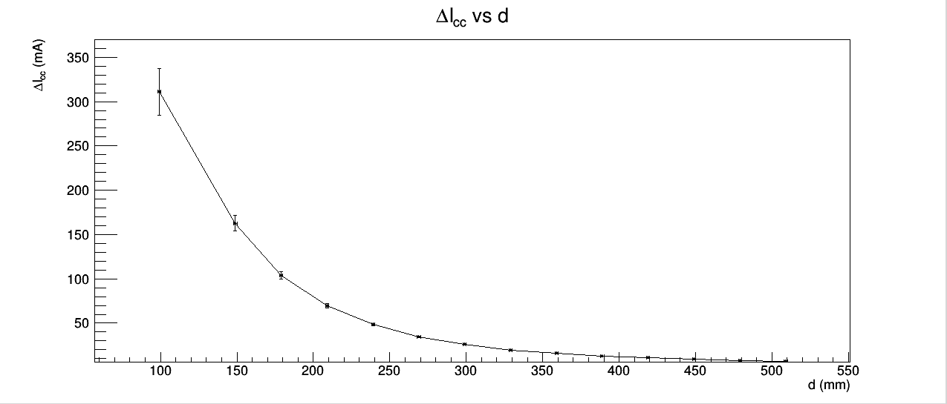
"Graficare la corrente I_{cc} e la V_{p} in funzione della distanza."
L'andamento è quello atteso in entrambi i casi.

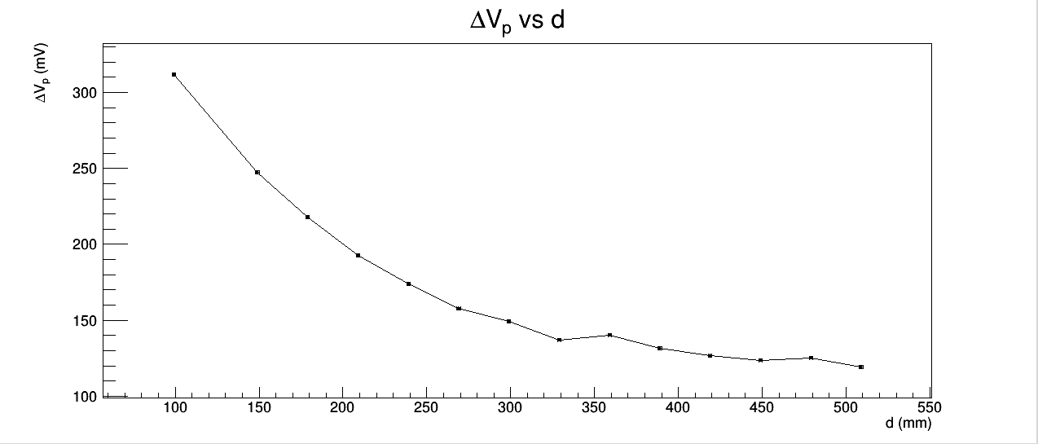

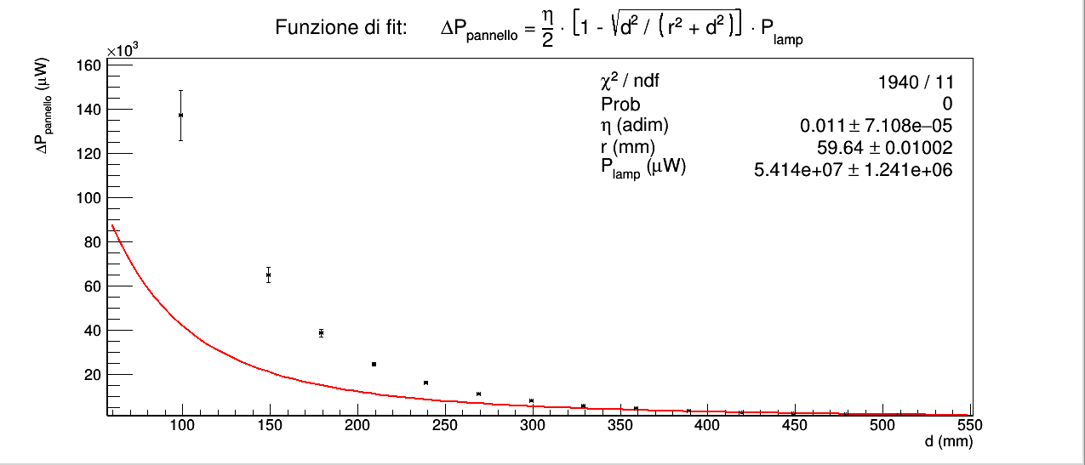
"Per calcolare l’efficienza di conversione della cella elementare [...]."
Abbiamo supposto che l'efficienza η della cella sia costante ad ogni distanza del pannello dalla lampadina e pertanto fosse ricavabile tramite un fit di P_{pannello} vs d.
Nel primo fit (in rosso) abbiamo lasciato che l'algoritmo di fitting cercasse r e P_{lamp} come parametri, imponendo di cercarli rispettivamente all'interno degli intervalli (r-σ_{r},r+σ_{r}) mm e (P_{lamp}-σ_{Plamp},P_{lamp}-σ_{Plamp}), analogamente a quanto fatto per il filtro RLC passa banda. per tenere conto anche degli errori di r e P_{lamp}.
Nel secondo fit (in verde) invece abbiamo utilizzato nella funzione di fit i valori misurati di r e P_{lamp} e abbiamo cercato come parametro unicamente η.
Il χ² di entrambi i fit è maggiore dell'estremo superiore dell'intervallo critico per rispettivamente 11 e 13 gradi di libertà e per significatività del 5 %, dunque rigettiamo l'ipotesi nulla che la differenza tra le funzioni di fit e i dati sia dovuta unicamente all'errore casuale.
Le due funzioni di fit non si adattano bene ai dati perchè la geometria reale dell'esperimento è diversa da quella ideale con cui è stata ricavata la formula ΔP_{pannello} = η/2 . [1 - sqrt(d² / r² + d²)] · P_{lamp}.
Idealmente vogliamo che il filamento della lampadina sia puntiforme e che se lo oscuriamo con un oggetto anch'esso puntiforme venga sottratta alla sfera illuminata di raggio sqrt(d²+r²) soltanto il cono di raggi luminosi avente vertice sul filamento (idealmente puntiforme) e base sulla parte sensibile del pannello (un cerchio di raggio r), e ottenere così una misura di quanta luce è riflessa dalle pareti, dall'apparato e dagli sperimentatori sul pannello; in realtà, oltre al fatto che il filamento non è puntiforme, abbiamo oscurato la lampadina con un oggetto esteso, dunque abbiamo sottratto alla sfera luminosa un cono di raggi luminosi di volume maggiore rispetto al caso ideale e quindi V_{p}^{f}, I_{cc}^{f} e P_{lamp}^{f} risultano sottostimate rispetto al caso ideale.
Il risultato netto è che le grandezze sperimentali ΔV_{p}, ΔI_{cc} e ΔP_{lamp} risultano sovrastimate ripsetto alle loro controparti teoriche ottenibili dalla funzione ΔP_{pannello} = η/2 . [1 - sqrt(d² / r² + d²)] · P_{lamp} ricavata nelle ipotesi di idealità sopra elencate, come è facile notare dal grafico di entrambi i fit.

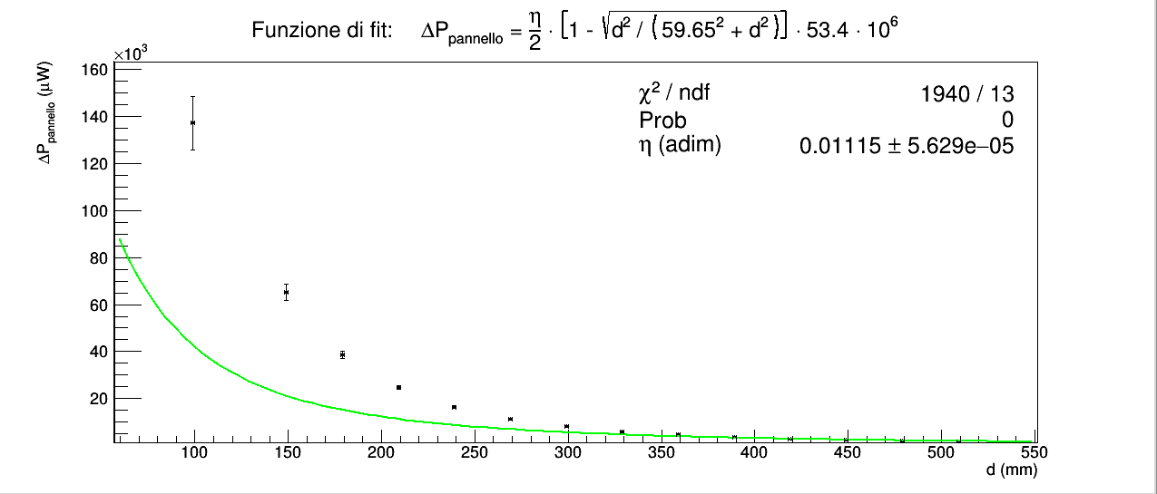

MASSIMO TRASFERIMENTO DI POTENZA

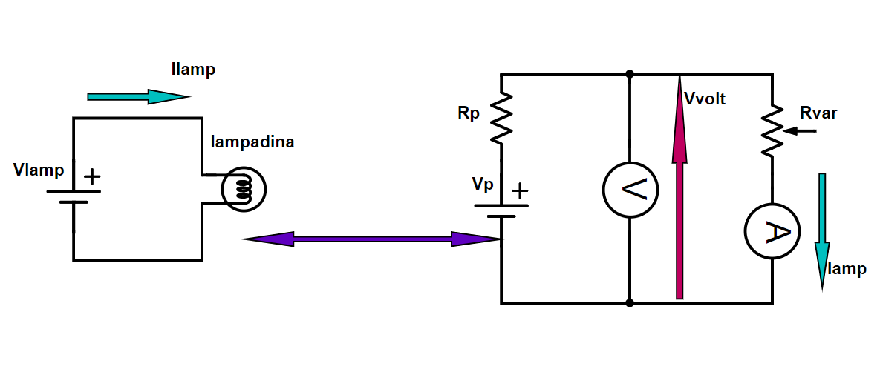
 |  |  |  |  |  |  |  |  |  |  |  | Ilamp (A) | σIlamp (A) | Vlamp (V) | σVlamp (V) | Plamp (W) | σPlamp (W)
 |  |  |  |  |  |  |  |  |  |  |  | generatore di tensione DC | errore di sensibilità del generatore DC | generatore di tensione DC | errore di sensibilità del generatore DC | Ilamp · Vlamp | errore propagato
 |  |  |  |  |  |  |  |  |  |  |  | 4.5 | 0.1 | 12.0 | 0.1 | 53.4 | 0.7

In questo caso le misure sono tutte con luce diretta.

Non abbiamo annotato come abbiamo costruito le varie R_{var} con il box a interruttori; sulla scatole delle resistenze è indicato un errore dell'1% su ogni resistenza componenda, dunque dato che ogni R_{var} è cottenuto chiudendo fino a a 4 interrori (ad esempio R_{var di} 18 è costruita come 10 (Ω) + 4 (Ω) +3 (Ω) + 1 (Ω)), il 5% ci sembrava una stima rapida e verosimile dell'errore propagato sulla somma.
misure con luce diretta | d1 (mm) | σd1 (mm) | d2 (mm) | σd2 (mm) | d (mm) | σd (mm) | Iamp (mA) | σIamp (mA) | Vvolt (mV) | σVvolt (mV) | Ramp (Ω) | σRamp (Ω) | Vp (mV) | σVp (mV) | Rp (Ω) | σRp (Ω) | Icc (mA) | σIcc (mA) | Ppannello (W) | σPpannello (W) | Rvar (Ω) | σRvar (Ω) | Rcarico (Ω) | σRcarico (Ω) | Pcarico (W) | σPcarico (W)
 | righello | errore di sensibilità del righello | calibro digitale montato sul carrello | errore di sensibilità del calibro digitale | d1 + d2 | errore propagato | Amprobe 37XR-A | datasheet dell'Amprobe 37XR-A | Amprobe 37XR-A | datasheet dell'Amprobe 37XR-A | valore ottenuto con luce diretta per d = (499+-1) | errore del valore ottenuto con luce diretta per d = (499+-1) | valore ottenuto con luce diretta per d = (499+-1) | errore del valore ottenuto con luce diretta per d = (499+-1) | Vp / Iamp - Rcarico | errore propagato | Vp / Rp | errore propagato | Vp · Icc / 106 | errore propagato | costruita con il box di resistenze a interruttori | 5% di Rvar | Rvar + Ramp | σRvar | Iamp · Vvolt | errore propagato
 | 99 | 1 | 320.00 | 0.05 | 419 | 1 | 7.85 | 0.04 | 96.9 | 0.1 | 11.31 | 0.07 | 259.0 | 0.8 | 20.7 | 0.2 | 12.5 | 0.1 | 0.00324 | 0.00004 | 1.0 | 0.1 | 12.3 | 0.1 | 760 | 4
 | 99 | 1 | 320.00 | 0.05 | 419 | 1 | 7.74 | 0.04 | 103.3 | 0.6 | 11.31 | 0.07 | 259.0 | 0.8 | 20.2 | 0.2 | 12.9 | 0.1 | 0.00333 | 0.00004 | 2.0 | 0.1 | 13.3 | 0.1 | 800 | 6
 | 99 | 1 | 320.00 | 0.05 | 419 | 1 | 7.63 | 0.04 | 109.4 | 0.6 | 11.31 | 0.07 | 259.0 | 0.8 | 19.7 | 0.2 | 13.2 | 0.2 | 0.00341 | 0.00004 | 3.0 | 0.2 | 14.3 | 0.2 | 834 | 7
 | 99 | 1 | 320.00 | 0.05 | 419 | 1 | 7.52 | 0.04 | 115.0 | 0.6 | 11.31 | 0.07 | 259.0 | 0.8 | 19.1 | 0.2 | 13.5 | 0.2 | 0.00350 | 0.00004 | 4.0 | 0.2 | 15.3 | 0.2 | 865 | 7
 | 99 | 1 | 320.00 | 0.05 | 419 | 1 | 7.40 | 0.04 | 120.5 | 0.6 | 11.31 | 0.07 | 259.0 | 0.8 | 18.7 | 0.2 | 13.9 | 0.2 | 0.00359 | 0.00005 | 5.0 | 0.3 | 16.3 | 0.3 | 892 | 7
 | 99 | 1 | 320.00 | 0.05 | 419 | 1 | 7.28 | 0.04 | 125.9 | 0.6 | 11.31 | 0.07 | 259.0 | 0.8 | 18.3 | 0.2 | 14.2 | 0.2 | 0.00367 | 0.00005 | 6.0 | 0.3 | 17.3 | 0.3 | 916 | 7
 | 99 | 1 | 320.00 | 0.05 | 419 | 1 | 7.16 | 0.04 | 131.0 | 0.6 | 11.31 | 0.07 | 259.0 | 0.8 | 17.9 | 0.2 | 14.5 | 0.2 | 0.00375 | 0.00005 | 7.0 | 0.4 | 18.3 | 0.4 | 937 | 7
 | 99 | 1 | 320.00 | 0.05 | 419 | 1 | 7.03 | 0.04 | 135.7 | 0.6 | 11.31 | 0.07 | 259.0 | 0.8 | 17.5 | 0.2 | 14.8 | 0.2 | 0.00383 | 0.00006 | 8.0 | 0.4 | 19.3 | 0.4 | 954 | 7
 | 99 | 1 | 320.00 | 0.05 | 419 | 1 | 6.91 | 0.04 | 140.3 | 0.6 | 11.31 | 0.07 | 259.0 | 0.8 | 17.2 | 0.2 | 15.1 | 0.2 | 0.00390 | 0.00006 | 9.0 | 0.5 | 20.3 | 0.5 | 969 | 7
 | 99 | 1 | 320.00 | 0.05 | 419 | 1 | 6.78 | 0.04 | 145.0 | 0.6 | 11.31 | 0.07 | 259.0 | 0.8 | 16.9 | 0.3 | 15.3 | 0.2 | 0.00396 | 0.00006 | 10.0 | 0.5 | 21.3 | 0.5 | 982 | 7
 | 99 | 1 | 320.00 | 0.05 | 419 | 1 | 6.65 | 0.04 | 149.0 | 0.6 | 11.31 | 0.07 | 259.0 | 0.8 | 16.6 | 0.3 | 15.6 | 0.2 | 0.00403 | 0.00007 | 11.0 | 0.6 | 22.3 | 0.6 | 991 | 7
 | 99 | 1 | 320.00 | 0.05 | 419 | 1 | 6.53 | 0.04 | 152.7 | 0.7 | 11.31 | 0.07 | 259.0 | 0.8 | 16.3 | 0.3 | 15.8 | 0.3 | 0.00410 | 0.00007 | 12.0 | 0.6 | 23.3 | 0.6 | 997 | 7
 | 99 | 1 | 320.00 | 0.05 | 419 | 1 | 6.41 | 0.04 | 156.2 | 0.7 | 11.31 | 0.07 | 259.0 | 0.8 | 16.1 | 0.3 | 16.1 | 0.3 | 0.00417 | 0.00007 | 13.0 | 0.7 | 24.3 | 0.7 | 1002 | 7
 | 99 | 1 | 320.00 | 0.05 | 419 | 1 | 6.30 | 0.04 | 159.6 | 0.7 | 11.31 | 0.07 | 259.0 | 0.8 | 15.8 | 0.3 | 16.4 | 0.3 | 0.00424 | 0.00008 | 14.0 | 0.7 | 25.3 | 0.7 | 1005 | 7
 | 99 | 1 | 320.00 | 0.05 | 419 | 1 | 6.18 | 0.04 | 162.8 | 0.7 | 11.31 | 0.07 | 259.0 | 0.8 | 15.6 | 0.3 | 16.6 | 0.3 | 0.00430 | 0.00008 | 15.0 | 0.8 | 26.3 | 0.8 | 1006 | 7
 | 99 | 1 | 320.00 | 0.05 | 419 | 1 | 6.07 | 0.04 | 165.8 | 0.7 | 11.31 | 0.07 | 259.0 | 0.8 | 15.4 | 0.3 | 16.8 | 0.3 | 0.00436 | 0.00008 | 16.0 | 0.8 | 27.3 | 0.8 | 1006 | 7
 | 99 | 1 | 320.00 | 0.05 | 419 | 1 | 5.95 | 0.03 | 168.8 | 0.7 | 11.31 | 0.07 | 259.0 | 0.8 | 15.2 | 0.3 | 17.0 | 0.3 | 0.00441 | 0.00009 | 17.0 | 0.9 | 28.3 | 0.9 | 1005 | 7
 | 99 | 1 | 320.00 | 0.05 | 419 | 1 | 5.84 | 0.03 | 171.5 | 0.7 | 11.31 | 0.07 | 259.0 | 0.8 | 15.0 | 0.3 | 17.2 | 0.3 | 0.00447 | 0.00009 | 18.0 | 0.9 | 29.3 | 0.9 | 1002 | 7
 | 99 | 1 | 320.00 | 0.05 | 419 | 1 | 5.73 | 0.03 | 174.1 | 0.7 | 11.31 | 0.07 | 259.0 | 0.8 | 14.9 | 0.3 | 17.4 | 0.4 | 0.00451 | 0.00009 | 19 | 1 | 30 | 1 | 998 | 7
 | 99 | 1 | 320.00 | 0.05 | 419 | 1 | 5.62 | 0.03 | 176.8 | 0.7 | 11.31 | 0.07 | 259.0 | 0.8 | 14.8 | 0.3 | 17.6 | 0.4 | 0.0045 | 0.0001 | 20 | 1 | 31 | 1 | 994 | 7
 | 99 | 1 | 320.00 | 0.05 | 419 | 1 | 5.52 | 0.03 | 179.0 | 0.7 | 11.31 | 0.07 | 259.0 | 0.8 | 14.6 | 0.3 | 17.7 | 0.4 | 0.0046 | 0.0001 | 21 | 1 | 32 | 1 | 988 | 7
 | 99 | 1 | 320.00 | 0.05 | 419 | 1 | 5.42 | 0.03 | 181.2 | 0.7 | 11.31 | 0.07 | 259.0 | 0.8 | 14.5 | 0.3 | 17.9 | 0.4 | 0.0046 | 0.0001 | 22 | 1 | 33 | 1 | 982 | 7
 | 99 | 1 | 320.00 | 0.05 | 419 | 1 | 5.32 | 0.03 | 183.3 | 0.7 | 11.31 | 0.07 | 259.0 | 0.8 | 14.3 | 0.3 | 18.1 | 0.4 | 0.0047 | 0.0001 | 23 | 1 | 34 | 1 | 976 | 7
 | 99 | 1 | 320.00 | 0.05 | 419 | 1 | 5.23 | 0.03 | 185.3 | 0.7 | 11.31 | 0.07 | 259.0 | 0.8 | 14.2 | 0.3 | 18.2 | 0.4 | 0.0047 | 0.0001 | 24 | 1 | 35 | 1 | 969 | 7
 | 99 | 1 | 320.00 | 0.05 | 419 | 1 | 5.14 | 0.03 | 187.2 | 0.7 | 11.31 | 0.07 | 259.0 | 0.8 | 14.1 | 0.3 | 18.4 | 0.4 | 0.0048 | 0.0001 | 25 | 1 | 36 | 1 | 962 | 7
 | 99 | 1 | 320.00 | 0.05 | 419 | 1 | 4.74 | 0.03 | 195.0 | 0.7 | 11.31 | 0.07 | 259.0 | 0.8 | 13.4 | 0.4 | 19.4 | 0.5 | 0.0050 | 0.0001 | 30 | 2 | 41 | 2 | 924 | 6
 | 99 | 1 | 320.00 | 0.05 | 419 | 1 | 4.04 | 0.03 | 207.0 | 0.7 | 11.31 | 0.07 | 259.0 | 0.8 | 12.9 | 0.4 | 20.1 | 0.7 | 0.0052 | 0.0002 | 40 | 2 | 51 | 2 | 835 | 6
 | 99 | 1 | 320.00 | 0.05 | 419 | 1 | 3.51 | 0.02 | 215.1 | 0.7 | 11.31 | 0.07 | 259.0 | 0.8 | 12.6 | 0.5 | 20.6 | 0.9 | 0.0053 | 0.0002 | 50 | 3 | 61 | 3 | 754 | 5
 | 99 | 1 | 320.00 | 0.05 | 419 | 1 | 3.09 | 0.02 | 220.9 | 0.7 | 11.31 | 0.07 | 259.0 | 0.8 | 12.5 | 0.6 | 20.8 | 1.0 | 0.0054 | 0.0003 | 60 | 3 | 71 | 3 | 683 | 5
 | 99 | 1 | 320.00 | 0.05 | 419 | 1 | 2.77 | 0.02 | 225.1 | 0.7 | 11.31 | 0.07 | 259.0 | 0.8 | 12.1 | 0.7 | 21.4 | 1.2 | 0.0055 | 0.0003 | 70 | 4 | 80 | 4 | 624 | 5
 | 99 | 1 | 320.00 | 0.05 | 419 | 1 | 2.50 | 0.02 | 228.5 | 0.7 | 11.31 | 0.07 | 259.0 | 0.8 | 12.1 | 0.8 | 21.4 | 1.4 | 0.0055 | 0.0004 | 80 | 4 | 90 | 4 | 572 | 4
 | 99 | 1 | 320.00 | 0.05 | 419 | 1 | 2.28 | 0.02 | 231.2 | 0.7 | 11.31 | 0.07 | 259.0 | 0.8 | 12.2 | 0.9 | 21.2 | 1.5 | 0.0055 | 0.0004 | 90 | 5 | 100 | 5 | 527 | 4
 | 99 | 1 | 320.00 | 0.05 | 419 | 1 | 2.11 | 0.02 | 233.3 | 0.7 | 11.31 | 0.07 | 259.0 | 0.8 | 12 | 1 | 22.4 | 1.9 | 0.0058 | 0.0005 | 100 | 5 | 110 | 5 | 492 | 4

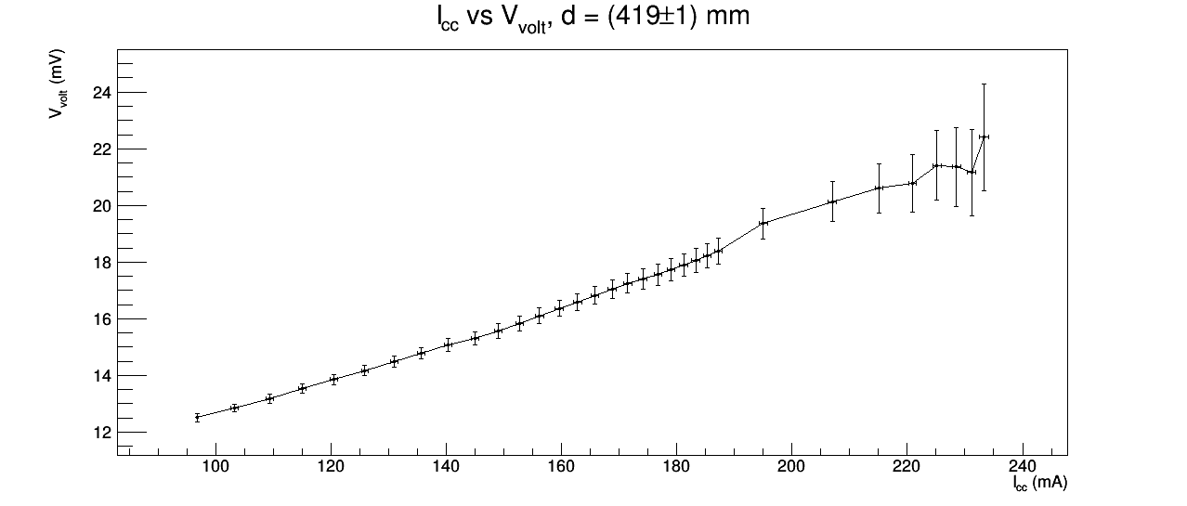
"Graficare la corrente generata dalla cella in funzione della tensione."

"Graficare la potenza fornita al carico (composto dalla Rvariab e dalla resistenza Ramp).
Se il modello proposto è corretto dovrà risultare un massimo della potenza trasferita per: R_{p} = R_{varib} + R_{amp}."
I punti sperimentali in figura sono stati collegati con una spezzata per evidenziare l'andamento, non si tratta di un fit.
Dovremmo avere un massimo per R_{p} = R_{carico}, tuttavia abbiamo un massimo per R_{carico} circa pari 26, a cui corrisponde un valore di R_{p} di circa 15.
Non ci viene in mente nessun motivo sensato in grado di spiegare questa discrepanza.

